Backlog
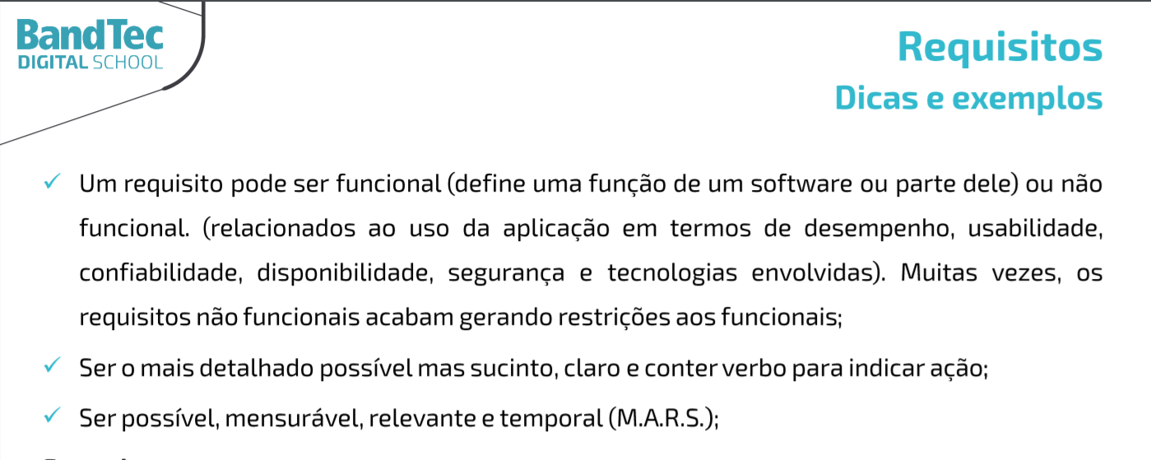
Projeto - Habort Solutions
Backlog

1 | Pesquisa & Inovação | Requisito | Classificação | Nivel de Importância
 | 1.1 | Documentação do contexto do negócio | RNF | Essencial
 | 1.2 | Diagrama da solução | RNF | Essencial
 | 1.3 | Justificativa | RNF | Essencial
 | 1.4 | Projeto criado e configurado no GitHub | RNF | Essencial
2 | Website
 | 2.1 | Protótipo do website - modelo institucional | RF | Essencial
 | 2.2 | Login do usuário | RF | Importante
 | 2.3 | Quem somos nós | RF | Importante
 | 2.3 | Missão/ Valores/ Visão | RF | Importante
 | 2.3 | Cadastro cliente/ login | RF | Importante
 | 2.4 | dashboard | RF | Importante
3 | Banco de Dados
 | 3.1 | Tabelas criadas no MySQL - Protótipo - Individual | RNF | Essencial
 | 3.2 | Execução de Script de Inserção de Registros | RNF | Essencial
 | 3.3 | Execução de Script de Consulta de Dados | RNF | Essencial
4 | Arquitetura Computacional
 | 4.1 | Preparar Arduino/Simulador | RNF | Essencial
 | 4.2 | Executar Código Arduíno/Simulador | RNF | Essencial
 | 4.3 | Escolher e testar o sensor no Simulador | RNF | Essencial
5 | Algoritmos
 | 5.1 | Protótipo do Site Institucional | RNF | Essencial
 | 5.2 | Tela de simulador financeiro (individual) | RF | Essencial

